LUM-SALA CALD
DADOS DO LOCAL
LOCAL | LARGURA L (m) | COMPRIMENTO C (m) | ALTURA DE MANUSEIO TRABALHO Hpp (m) | ALTURA TOTAL/PÉ-DIREITO Htp (m) | ALTURA UTIL/ ALTURA DE TRABALHO Hlp (m) | TETO | PAREDE | PISO | LAMPADA UTILIZADA
SALA DE CALDEIRA | 15.92 | 9.6 | 0.8 | 7 | 6.2 | ZINCO | CLARA | CONCRETO | VAPOR DE METAL

MÉTODO LUMENS

ILUMINAMENTO

CARACTERÍSTICAS DA TAREFA E DO OBSERVADOR ADOTADOS
IDADE | 41
VELOCIDADE E PRECISÃO | IMPORTANTE
REFLETANCIA NO FUNDO DA TAREFA | 40%
CALCULO DE PESO | 0

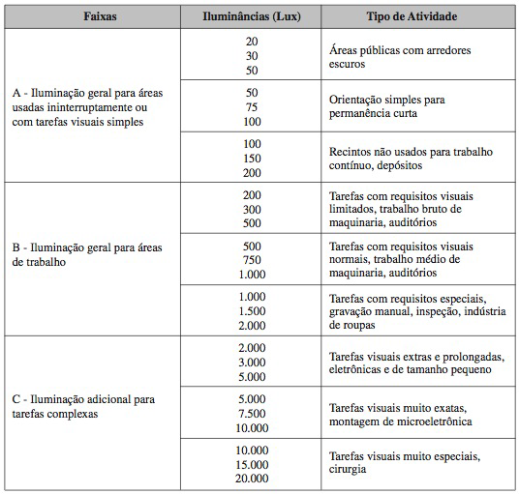

FAIXAS, ILUMINANCIAS E TIPO DE ATIVIDADE ADOTADOS
ADOTADA A FAIXA B | TAREFAS COM REQUISITOS VISUAIS LIMITADOS...
ILUMINÂNCIAS (LUX) | 300

ILUMINÂNCIA MINIMA EM LUX, POR TIPO DE ATIVIDADE ADOTADO
TIPO DE AMBIENTE | LUX
INDÚSTRIA QUIMICA
FORNOS, SECADORES | 200

ADOTADO NO FINAL O MAIOR VALOR QUE É 300 lx

ILUMINÂNCIAS (LUX) | 300

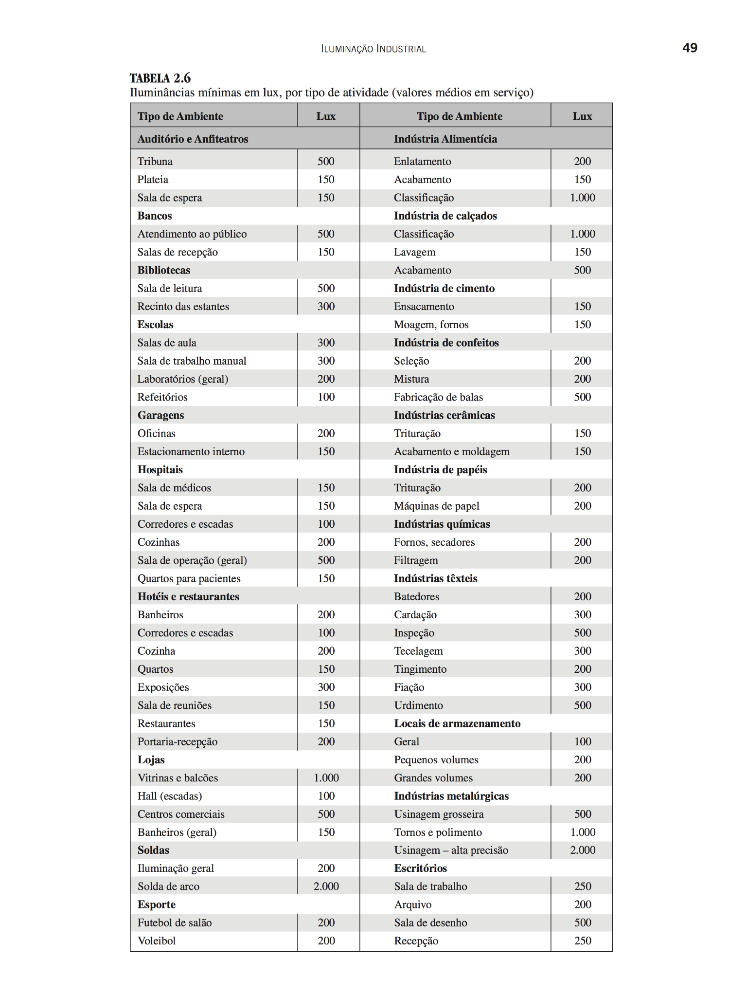

LUMINÁRIA ADOTADA

SALA DE CALDEIRAS POSSUEM ELEVADO PÉ-DIREITO, LUMINÁRIA ADEQUADA PARA ESSE AMBIENTE SÃO TIPO REFLETOR INDUSTRIAL ESTILO CUPULA
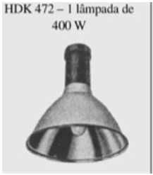
DADOS LUMINÁRIA
MODELO | HDK 472+GDK 474 PG
FABRICANTE | Philips

LAMPADA E REATOR ADOTADOS
Podendo ser adotados lampadas de até 400 W, conforme a luminária adotada

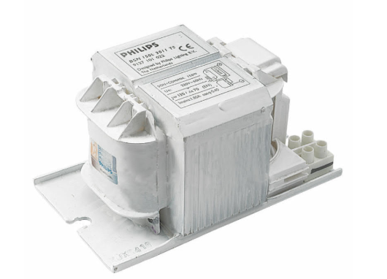
DADOS DA LAMPADA
MODELO | MASTER HPI-T Plus 400W/645 E40 1SL/12
FABRICANTE | Philips
TIPO DE LAMPADA | VAPOR METALICO
POTÊNCIA (W) | 400
FLUXO LUMINOSO (lumens) | 33200
NUMERO DE LAMPADAS POR LUMINARIA | 1

DADOS DO REATOR
MODELO | BHLE 400L 200TS
FABRICANTE | Philips
PERDAS (W) | 27.5
FATOR DE POTENCIA | 0.85

De forma a calcular o fluxo luminoso se deve calcular o FATOR DE UTILIZAÇÃO e FATOR DE DEPRECIAÇÃO

FATOR DE UTILIZAÇÃO Fu
DEVE-SE SEGUIR A FORMULA ABAIXO
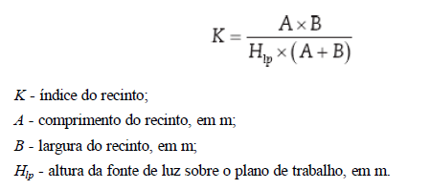

K | 0.97

VERIFICA NO LIVRO DO MAMEDE AS REFLETANCIAS

POR MEIO DO VALOR DE K, USA A TABELA PARA ACHAR CONHECENDO AS REFLENTACIAS MÉDIAS DO TETO Pte, DAs PAREDES Ppa, do PISO Ppi, VAI NA TABELA E PEGA OS VALORES

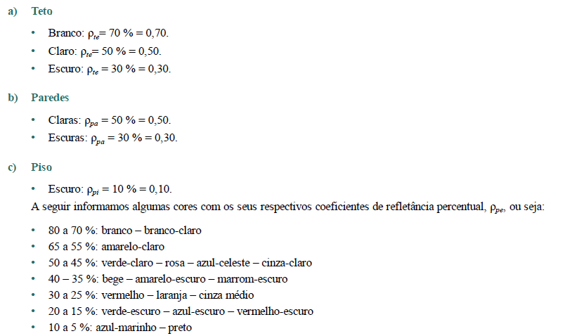
TETO | ZINCO
PAREDE | CLARA
PISO | CONCRETO
Pte | 0.5
Ppa | 0.5
Ppi | 0.1
Fu | 0.61

FATOR DE DEPRECIAÇÃO Fdl
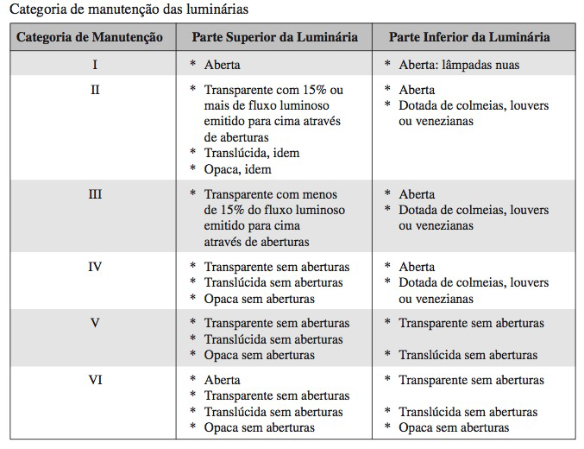
PRECISA VERIFICAR A CATEGORIA DA MANUTENÇÃO, CONSIDERA UM AMBIENTE SUJO

CATEGORIA DE MANUTENÇÃO LUMINÁRIAS | I
CATEGORIA DO LOCAL | SUJO
VIDA MÉDIA LAMPADAS (h) | 24000
TEMPO DE MANUTENÇÃO (meses) | 28.571
Precisa calcular o tempo de manutenção das lampadas considera metade do tempo de vida média, 14 horas ligadas e por 30 dias

A PARTIR DO TEMPO DE MANUTENÇÃO SE USA O GRAFICO DE CATEGORIA I, com S de sujo

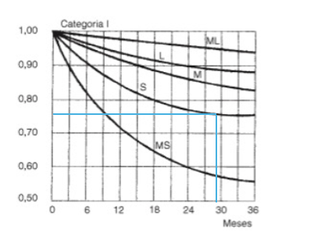

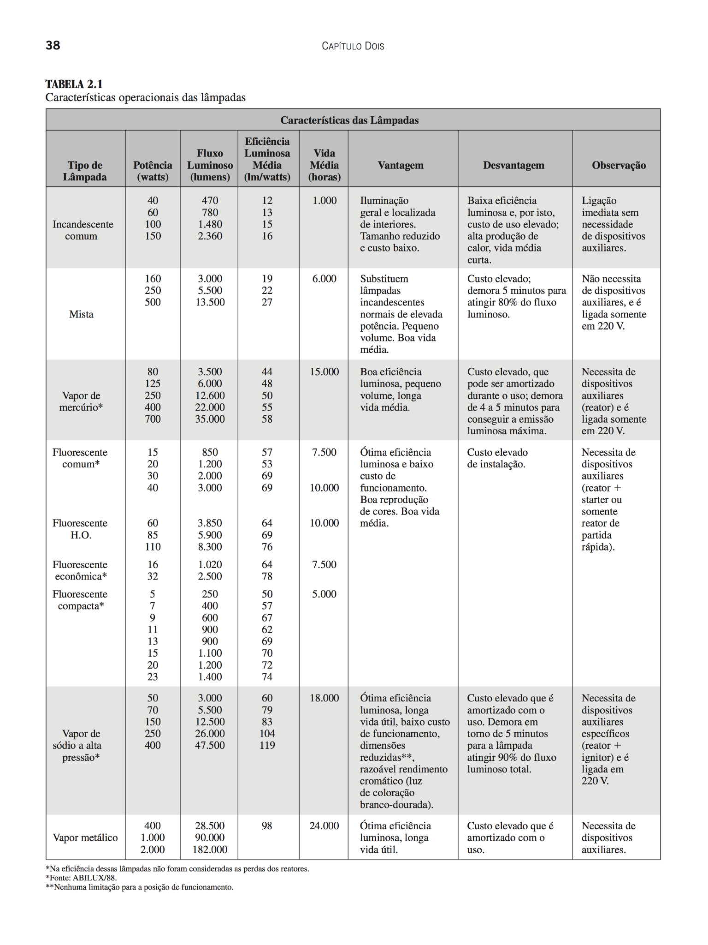

FATOR DE DEPRECIAÇÃO Fdl | 0.76

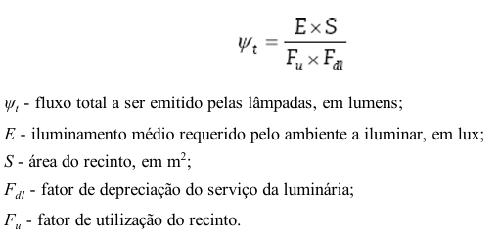
FLUXO TOTAL LUMINOSO
Wt (lm) | 98899.05

NUMERO DE LUMINARIAS

Nlu | 2.98
Sempre arredonda Nlu para valor inteiro e acima
Nlu>= | 3
Nlu>= | 4
MELHOR ADOTAR O VALOR DE NLU DE 4 PARA MELHOR DISTRIBUIÇÃO

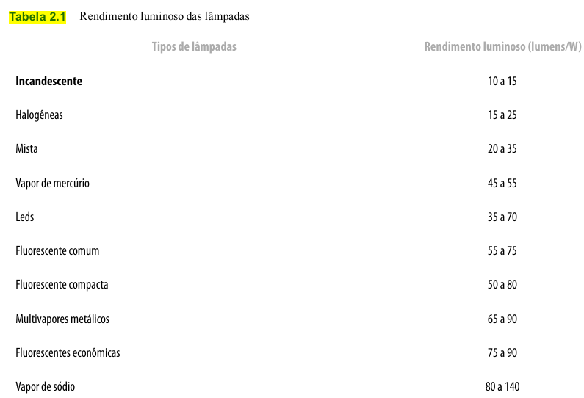

 |  | Usa o valor de catalogo de rendimento luminoso

DISTRIBUIÇÃO/DISPOSIÇÃO DE LUMINÁRIAS

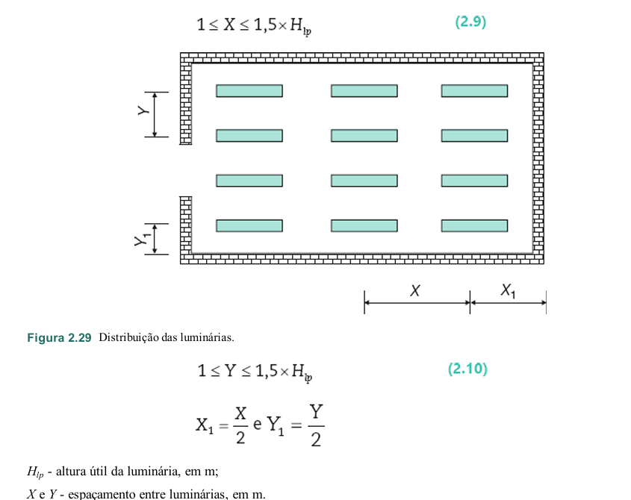
ADOTA O NUMERO DE LUMINARIAS CALCULADO ANTERIORMENTE, POR SER UM NUMERO IMPAR 3, PODE ADOTAR UM NUMERO PAR COMO 4 PARA MELHOR DISTRIBUIÇÃO

POSICIONAR NO ESPAÇO ESSAS 4 LUMINARIAS

LUMINARIAS POSICIONADAS EIXO X | 1
LUMINARIAS POSICIONADAS EIXO Y | 4

COMPRIMENTO DO COMODO | 9.6 | Verificação
LARGURA DO COMODO | 15.92
X1 | 9.6 | CORRIGIR
Y1 | 3.98 | CERTO
1,5xHpl | 9.3
ARRUMAR O X1 | 4.8 | CERTO



DISTANCIA ENTRE LUMINARIAS E EIXO X, X | 4.8 | NÃO TEM LUMINARIA AO LADO, PEGA O VALOR DE X1
DISTANCIA ENTRE LUMINARIAS EIXO X, X1 | 4.8
DISTANCIA ENTRE LUMINARIAS EIXO Y, Y | 3.98 | A DISTANCIA DE Y1 É MUITA COISA, USA COMO Y
DISTANCIA ENTRE LUMINARIAS E EIXO Y, Y1 | 1.99 | por ter duas bordas de eixo Y entre luminarias pode dividir por 2

 |  | Verificação
DISTANCIA ENTRE LUMINARIAS EIXO X, X | 4.8 | CERTO
DISTANCIA ENTRE LUMINARIAS E EIXO X, X1 | 4.8 | CERTO
DISTANCIA ENTRE LUMINARIAS EIXO Y, Y | 3.98 | CERTO
DISTANCIA ENTRE LUMINARIAS E EIXO Y, Y1 | 1.99 | CERTO

POTENCIA PONTO DE ILUMINAÇÃO

TENSÃO DE ALIMENTAÇÃO (V) | 220
POTENCIA TOTAL DE ILUMINAÇÃO (VA) | 432.35
POTÊNCIA ADOTADO DO PONTO (VA) | 440 | ADOTADO VALOR DE 440 VA PARA TER MAIS MARGEM DE SEGURANÇA
POTENCIA DE ARRANJO (VA) | 1760
CORRENTE DE PROJETO (A) | 8.00

LUM-COM(B,P)
DADOS DO LOCAL
LOCAL | LARGURA L (m) | COMPRIMENTO C (m) | ALTURA DE MANUSEIO TRABALHO Hpp (m) | ALTURA TOTAL/PÉ-DIREITO Htp (m) | ALTURA UTIL/ ALTURA DE TRABALHO Hlp (m) | TETO | PAREDE | PISO | LAMPADA UTILIZADA
COMPRESSOR (BOMBAS E PRENSA) | 9.28 | 9.6 | 0.8 | 7 | 6.2 | ZINCO | CLARA | CONCRETO | VAPOR DE METAL

MÉTODO LUMENS

ILUMINAMENTO

CARACTERÍSTICAS DA TAREFA E DO OBSERVADOR ADOTADOS
IDADE | 41
VELOCIDADE E PRECISÃO | IMPORTANTE
REFLETANCIA NO FUNDO DA TAREFA | 40%
CALCULO DE PESO | 0

FAIXAS, ILUMINANCIAS E TIPO DE ATIVIDADE ADOTADOS
ADOTADA A FAIXA B | TAREFAS COM REQUISITOS VISUAIS NORMAIS...
ILUMINÂNCIAS (LUX) | 750

LUMINÁRIA ADOTADA

COMPRESSOR(B,P) POSSUEM ELEVADO PÉ-DIREITO, LUMINÁRIA ADEQUADA PARA ESSE AMBIENTE SÃO TIPO REFLETOR INDUSTRIAL ESTILO CUPULA

DADOS LUMINÁRIA
MODELO | HDK 472+GDK 474 PG
FABRICANTE | Philips

LAMPADA E REATOR ADOTADOS
Podendo ser adotados lampadas de até 400 W, conforme a luminária adotada

DADOS DA LAMPADA
MODELO | MASTER HPI-T Plus 400W/645 E40 1SL/12
FABRICANTE | Philips
TIPO DE LAMPADA | VAPOR METALICO
POTÊNCIA (W) | 400
FLUXO LUMINOSO (lumens) | 33200
NUMERO DE LAMPADAS POR LUMINARIA | 1

DADOS DO REATOR
MODELO | BHLE 400L 200TS
FABRICANTE | Philips
PERDAS (W) | 27.5
FATOR DE POTENCIA | 0.85

De forma a calcular o fluxo luminoso se deve calcular o FATOR DE UTILIZAÇÃO e FATOR DE DEPRECIAÇÃO

FATOR DE UTILIZAÇÃO Fu
DEVE-SE SEGUIR A FORMULA ABAIXO

K | 0.76

VERIFICA NO LIVRO DO MAMEDE AS REFLETANCIAS

POR MEIO DO VALOR DE K, USA A TABELA PARA ACHAR CONHECENDO AS REFLENTACIAS MÉDIAS DO TETO Pte, DAs PAREDES Ppa, do PISO Ppi, VAI NA TABELA E PEGA OS VALORES

TETO | ZINCO
PAREDE | CLARA
PISO | CONCRETO
Pte | 0.5
Ppa | 0.5
Ppi | 0.1
Fu | 0.56

FATOR DE DEPRECIAÇÃO Fdl

PRECISA VERIFICAR A CATEGORIA DA MANUTENÇÃO, CONSIDERA UM AMBIENTE SUJO

CATEGORIA DE MANUTENÇÃO LUMINÁRIAS | I
CATEGORIA DO LOCAL | SUJO
VIDA MÉDIA LAMPADAS (h) | 24000
TEMPO DE MANUTENÇÃO (meses) | 28.571
Precisa calcular o tempo de manutenção das lampadas considera metade do tempo de vida média, 14 horas ligadas e por 30 dias

A PARTIR DO TEMPO DE MANUTENÇÃO SE USA O GRAFICO DE CATEGORIA I, com S de sujo

FATOR DE DEPRECIAÇÃO Fdl | 0.76

FLUXO TOTAL LUMINOSO
Wt (lm) | 156992.48

NUMERO DE LUMINARIAS

Nlu | 4.73
Sempre arredonda Nlu para valor inteiro e acima
Nlu>= | 5
Nlu>= | 6
MELHOR ADOTAR O VALOR DE NLU DE 6 PARA MELHOR DISTRIBUIÇÃO

 |  | Usa o valor de catalogo de rendimento luminoso

DISTRIBUIÇÃO/DISPOSIÇÃO DE LUMINÁRIAS

POSICIONAR NO ESPAÇO ESSAS 6 LUMINARIAS

LUMINARIAS POSICIONADAS EIXO X | 2
LUMINARIAS POSICIONADAS EIXO Y | 3

 |  | Verificação
COMPRIMENTO DO COMODO | 9.6
LARGURA DO COMODO | 9.28
X1 | 4.8 | CERTO
Y1 | 3.09 | CERTO
1,5xHpl | 9.3



DISTANCIA ENTRE LUMINARIAS EIXO X, X | 4.8 | A DISTANCIA DE X1 É MUITA COISA, USA COMO X
DISTANCIA ENTRE LUMINARIAS E EIXO X, X1 | 2.4
DISTANCIA ENTRE LUMINARIAS EIXO Y, Y | 3.09 | A DISTANCIA DE Y1 É MUITA COISA, USA COMO Y
DISTANCIA ENTRE LUMINARIAS E EIXO Y, Y1 | 1.55 | por ter duas bordas de eixo Y entre luminarias pode dividir por 2

 |  | Verificação
DISTANCIA ENTRE LUMINARIAS EIXO X, X | 4.8 | CERTO
DISTANCIA ENTRE LUMINARIAS E EIXO X, X1 | 2.4 | CERTO
DISTANCIA ENTRE LUMINARIAS EIXO Y, Y | 3.09 | CERTO
DISTANCIA ENTRE LUMINARIAS E EIXO Y, Y1 | 1.55 | CERTO

POTENCIA PONTO DE ILUMINAÇÃO

TENSÃO DE ALIMENTAÇÃO (V) | 220
POTENCIA TOTAL DE ILUMINAÇÃO (VA) | 432.35
POTÊNCIA ADOTADO DO PONTO (VA) | 440 | ADOTADO VALOR DE 440 VA PARA TER MAIS MARGEM DE SEGURANÇA
POTENCIA DE ARRANJO (VA) | 2640
CORRENTE DE PROJETO (A) | 12.00

LUM-DEP CAR1
DADOS DO LOCAL
LOCAL | LARGURA L (m) | COMPRIMENTO C (m) | ALTURA DE MANUSEIO TRABALHO Hpp (m) | ALTURA TOTAL/PÉ-DIREITO Htp (m) | ALTURA UTIL/ ALTURA DE TRABALHO Hlp (m) | TETO | PAREDE | PISO | LAMPADA UTILIZADA
DEPÓSITO DE CARCAÇAS 1 | 8.12 | 6 | 0.8 | 7 | 6.2 | ZINCO | CLARA | CONCRETO | VAPOR DE METAL

MÉTODO LUMENS

ILUMINAMENTO

CARACTERÍSTICAS DA TAREFA E DO OBSERVADOR ADOTADOS

IDADE | 41
VELOCIDADE E PRECISÃO | IMPORTANTE
REFLETANCIA NO FUNDO DA TAREFA | 40%
CALCULO DE PESO | 0

FAIXAS, ILUMINANCIAS E TIPO DE ATIVIDADE ADOTADOS
ADOTADA A FAIXA B | TAREFAS COM REQUISITOS VISUAIS LIMITADOS...
ILUMINÂNCIAS (LUX) | 300

ILUMINÂNCIA MINIMA EM LUX, POR TIPO DE ATIVIDADE ADOTADO
TIPO DE AMBIENTE | LUX
LOCAIS DE ARMAZENAMENTO
GRANDES VOLUMES | 200

ADOTADO NO FINAL O MAIOR VALOR QUE É 300 lx

ILUMINÂNCIAS (LUX) | 300

LUMINÁRIA ADOTADA

COMPRESSOR(B,P) POSSUEM ELEVADO PÉ-DIREITO, LUMINÁRIA ADEQUADA PARA ESSE AMBIENTE SÃO TIPO REFLETOR INDUSTRIAL ESTILO CUPULA

DADOS LUMINÁRIA
MODELO | HDK 472+GDK 474 PG
FABRICANTE | Philips

LAMPADA E REATOR ADOTADOS
Podendo ser adotados lampadas de até 400 W, conforme a luminária adotada

DADOS DA LAMPADA
MODELO | MASTER HPI-T Plus 400W/645 E40 1SL/12
FABRICANTE | Philips
TIPO DE LAMPADA | VAPOR METALICO
POTÊNCIA (W) | 400
FLUXO LUMINOSO (lumens) | 33200
NUMERO DE LAMPADAS POR LUMINARIA | 1

DADOS DO REATOR
MODELO | BHLE 400L 200TS
FABRICANTE | Philips
PERDAS (W) | 27.5
FATOR DE POTENCIA | 0.85

De forma a calcular o fluxo luminoso se deve calcular o FATOR DE UTILIZAÇÃO e FATOR DE DEPRECIAÇÃO

FATOR DE UTILIZAÇÃO Fu
DEVE-SE SEGUIR A FORMULA ABAIXO

K | 0.56

VERIFICA NO LIVRO DO MAMEDE AS REFLETANCIAS

POR MEIO DO VALOR DE K, USA A TABELA PARA ACHAR CONHECENDO AS REFLENTACIAS MÉDIAS DO TETO Pte, DAs PAREDES Ppa, do PISO Ppi, VAI NA TABELA E PEGA OS VALORES

TETO | ZINCO
PAREDE | CLARA
PISO | CONCRETO
Pte | 0.7
Ppa | 0.5
Ppi | 0.1
Fu | 0.5
NÃO PRECISA CALCULAR O FATOR DE UTILIZAÇÃO Fu

FATOR DE DEPRECIAÇÃO Fdl

PRECISA VERIFICAR A CATEGORIA DA MANUTENÇÃO, CONSIDERA UM AMBIENTE SUJO

CATEGORIA DE MANUTENÇÃO LUMINÁRIAS | I
CATEGORIA DO LOCAL | SUJO
VIDA MÉDIA LAMPADAS (h) | 24000
TEMPO DE MANUTENÇÃO (meses) | 28.571
Precisa calcular o tempo de manutenção das lampadas considera metade do tempo de vida média, 14 horas ligadas e por 30 dias

A PARTIR DO TEMPO DE MANUTENÇÃO SE USA O GRAFICO DE CATEGORIA I, com S de sujo

FATOR DE DEPRECIAÇÃO Fdl | 0.76

FLUXO TOTAL LUMINOSO
Wt (lm) | 38463.16

NUMERO DE LUMINARIAS

Nlu | 1.16
Sempre arredonda Nlu para valor inteiro e acima
Nlu>= | 2
Nlu>= | 2

 |  | Usa o valor de catalogo de rendimento luminoso

DISTRIBUIÇÃO/DISPOSIÇÃO DE LUMINÁRIAS

POSICIONAR NO ESPAÇO ESSAS 2 LUMINARIAS

LUMINARIAS POSICIONADAS EIXO X | 1
LUMINARIAS POSICIONADAS EIXO Y | 2

 |  | Verificação
COMPRIMENTO DO COMODO | 6
LARGURA DO COMODO | 8.12
X1 | 6 | CERTO
Y1 | 4.06 | CERTO
1,5xHpl | 9.3

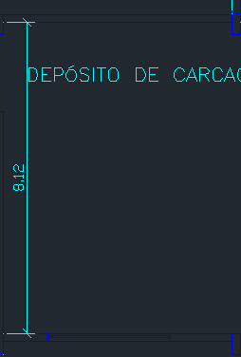

DISTANCIA ENTRE LUMINARIAS EIXO X, X | 3 | NÃO TEM LUMINARIA AO LADO, PEGA O VALOR DE X1
DISTANCIA ENTRE LUMINARIAS E EIXO X, X1 | 3 | A DISTANCIA DE X1 É MUITA COISA, MESMO NÃO ULTRAPASSANDO O LIMITE, DIVIDE POR 2
DISTANCIA ENTRE LUMINARIAS EIXO Y, Y | 4.06 | A DISTANCIA DE Y1 É MUITA COISA, USA COMO Y
DISTANCIA ENTRE LUMINARIAS E EIXO Y, Y1 | 2.03 | por ter duas bordas de eixo Y entre luminarias pode dividir por 2

 |  | Verificação

DISTANCIA ENTRE LUMINARIAS EIXO X, X | 3 | CERTO
DISTANCIA ENTRE LUMINARIAS E EIXO X, X1 | 3 | CERTO
DISTANCIA ENTRE LUMINARIAS EIXO Y, Y | 4.06 | CERTO
DISTANCIA ENTRE LUMINARIAS E EIXO Y, Y1 | 2.03 | CERTO

POTENCIA PONTO DE ILUMINAÇÃO

TENSÃO DE ALIMENTAÇÃO (V) | 220
POTENCIA TOTAL DE ILUMINAÇÃO (VA) | 432.35
POTÊNCIA ADOTADO DO PONTO (VA) | 440 | ADOTADO VALOR DE 440 VA PARA TER MAIS MARGEM DE SEGURANÇA
POTENCIA DE ARRANJO (VA) | 880
CORRENTE DE PROJETO (A) | 4.00

LUM-DEP CAR2
DADOS DO LOCAL
LOCAL | LARGURA L (m) | COMPRIMENTO C (m) | ALTURA DE MANUSEIO TRABALHO Hpp (m) | ALTURA TOTAL/PÉ-DIREITO Htp (m) | ALTURA UTIL/ ALTURA DE TRABALHO Hlp (m) | TETO | PAREDE | PISO | LAMPADA UTILIZADA
DEPÓSITO DE CARCAÇAS 2 | 11.18 | 9.6 | 0.8 | 7 | 6.2 | ZINCO | CLARA | CONCRETO | VAPOR DE METAL

MÉTODO LUMENS

ILUMINAMENTO

CARACTERÍSTICAS DA TAREFA E DO OBSERVADOR ADOTADOS

IDADE | 41
VELOCIDADE E PRECISÃO | IMPORTANTE
REFLETANCIA NO FUNDO DA TAREFA | 40%
CALCULO DE PESO | 0

FAIXAS, ILUMINANCIAS E TIPO DE ATIVIDADE ADOTADOS
ADOTADA A FAIXA B | TAREFAS COM REQUISITOS VISUAIS LIMITADOS...
ILUMINÂNCIAS (LUX) | 300

ILUMINÂNCIA MINIMA EM LUX, POR TIPO DE ATIVIDADE ADOTADO
TIPO DE AMBIENTE | LUX
LOCAIS DE ARMAZENAMENTO
GRANDES VOLUMES | 200

ADOTADO NO FINAL O MAIOR VALOR QUE É 300 lx

ILUMINÂNCIAS (LUX) | 300

LUMINÁRIA ADOTADA

COMPRESSOR(B,P) POSSUEM ELEVADO PÉ-DIREITO, LUMINÁRIA ADEQUADA PARA ESSE AMBIENTE SÃO TIPO REFLETOR INDUSTRIAL ESTILO CUPULA

DADOS LUMINÁRIA
MODELO | HDK 472+GDK 474 PG
FABRICANTE | Philips

LAMPADA E REATOR ADOTADOS
Podendo ser adotados lampadas de até 400 W, conforme a luminária adotada

DADOS DA LAMPADA
MODELO | MASTER HPI-T Plus 400W/645 E40 1SL/12
FABRICANTE | Philips
TIPO DE LAMPADA | VAPOR METALICO
POTÊNCIA (W) | 400
FLUXO LUMINOSO (lumens) | 33200
NUMERO DE LAMPADAS POR LUMINARIA | 1

DADOS DO REATOR
MODELO | BHLE 400L 200TS
FABRICANTE | Philips
PERDAS (W) | 27.5
FATOR DE POTENCIA | 0.85

De forma a calcular o fluxo luminoso se deve calcular o FATOR DE UTILIZAÇÃO e FATOR DE DEPRECIAÇÃO

FATOR DE UTILIZAÇÃO Fu
DEVE-SE SEGUIR A FORMULA ABAIXO

K | 0.83

VERIFICA NO LIVRO DO MAMEDE AS REFLETANCIAS

POR MEIO DO VALOR DE K, USA A TABELA PARA ACHAR CONHECENDO AS REFLENTACIAS MÉDIAS DO TETO Pte, DAs PAREDES Ppa, do PISO Ppi, VAI NA TABELA E PEGA OS VALORES

TETO | ZINCO
PAREDE | CLARA
PISO | CONCRETO
Pte | 0.7
Ppa | 0.5
Ppi | 0.1
Fu | 0.58

FATOR DE DEPRECIAÇÃO Fdl

PRECISA VERIFICAR A CATEGORIA DA MANUTENÇÃO, CONSIDERA UM AMBIENTE SUJO

CATEGORIA DE MANUTENÇÃO LUMINÁRIAS | I
CATEGORIA DO LOCAL | SUJO
VIDA MÉDIA LAMPADAS (h) | 24000
TEMPO DE MANUTENÇÃO (meses) | 28.571
Precisa calcular o tempo de manutenção das lampadas considera metade do tempo de vida média, 14 horas ligadas e por 30 dias

A PARTIR DO TEMPO DE MANUTENÇÃO SE USA O GRAFICO DE CATEGORIA I, com S de sujo

FATOR DE DEPRECIAÇÃO Fdl | 0.76

FLUXO TOTAL LUMINOSO
Wt (lm) | 73045.37

NUMERO DE LUMINARIAS

Nlu | 2.20
Sempre arredonda Nlu para valor inteiro e acima
Nlu>= | 3
Nlu>= | 4
MELHOR ADOTAR O VALOR DE NLU DE 4 PARA MELHOR DISTRIBUIÇÃO

 |  | Usa o valor de catalogo de rendimento luminoso

DISTRIBUIÇÃO/DISPOSIÇÃO DE LUMINÁRIAS

POSICIONAR NO ESPAÇO ESSAS 4 LUMINARIAS

LUMINARIAS POSICIONADAS EIXO X | 2
LUMINARIAS POSICIONADAS EIXO Y | 2

 |  | Verificação
COMPRIMENTO DO COMODO | 9.6
LARGURA DO COMODO | 11.18
X1 | 4.8 | CERTO
Y1 | 5.59 | CERTO
1,5xHpl | 9.3

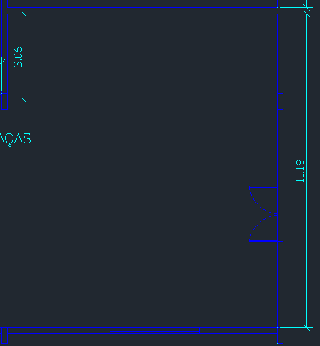

DISTANCIA ENTRE LUMINARIAS EIXO X, X | 4.80 | A DISTANCIA DE X1 É MUITA COISA, USA COMO X
DISTANCIA ENTRE LUMINARIAS E EIXO X, X1 | 2.40 | A DISTANCIA DE X1 É MUITA COISA, MESMO NÃO ULTRAPASSANDO O LIMITE, DIVIDE POR 2
DISTANCIA ENTRE LUMINARIAS EIXO Y, Y | 5.59 | A DISTANCIA DE Y1 É MUITA COISA, USA COMO Y
DISTANCIA ENTRE LUMINARIAS E EIXO Y, Y1 | 2.80 | por ter duas bordas de eixo Y entre luminarias pode dividir por 2

 |  | Verificação

DISTANCIA ENTRE LUMINARIAS EIXO X, X | 4.80 | CERTO
DISTANCIA ENTRE LUMINARIAS E EIXO X, X1 | 2.40 | CERTO
DISTANCIA ENTRE LUMINARIAS EIXO Y, Y | 5.59 | CERTO
DISTANCIA ENTRE LUMINARIAS E EIXO Y, Y1 | 2.80 | CERTO

POTENCIA PONTO DE ILUMINAÇÃO

TENSÃO DE ALIMENTAÇÃO (V) | 220
POTENCIA TOTAL DE ILUMINAÇÃO (VA) | 432.35
POTÊNCIA ADOTADO DO PONTO (VA) | 440 | ADOTADO VALOR DE 440 VA PARA TER MAIS MARGEM DE SEGURANÇA
POTENCIA DE ARRANJO (VA) | 1760
CORRENTE DE PROJETO (A) | 8.00

LUM-RASPA
DADOS DO LOCAL
LOCAL | LARGURA L (m) | COMPRIMENTO C (m) | ALTURA DE MANUSEIO TRABALHO Hpp (m) | ALTURA TOTAL/PÉ-DIREITO Htp (m) | ALTURA UTIL/ ALTURA DE TRABALHO Hlp (m) | TETO | PAREDE | PISO | LAMPADA UTILIZADA
RASPA | 8.12 | 30.92 | 0.8 | 7 | 6.2 | ZINCO | CLARA | CONCRETO | VAPOR DE METAL

MÉTODO LUMENS

ILUMINAMENTO

CARACTERÍSTICAS DA TAREFA E DO OBSERVADOR ADOTADOS
IDADE | 41
VELOCIDADE E PRECISÃO | IMPORTANTE
REFLETANCIA NO FUNDO DA TAREFA | 40%
CALCULO DE PESO | 0

FAIXAS, ILUMINANCIAS E TIPO DE ATIVIDADE ADOTADOS
ADOTADA A FAIXA B | TAREFAS COM REQUISITOS VISUAIS NORMAIS...
ILUMINÂNCIAS (LUX) | 750

ILUMINÂNCIAS (LUX) | 750

LUMINÁRIA ADOTADA

SALA DE CALDEIRAS POSSUEM ELEVADO PÉ-DIREITO, LUMINÁRIA ADEQUADA PARA ESSE AMBIENTE SÃO TIPO REFLETOR INDUSTRIAL ESTILO CUPULA

DADOS LUMINÁRIA
MODELO | HDK 472+GDK 474 PG
FABRICANTE | Philips

LAMPADA E REATOR ADOTADOS
Podendo ser adotados lampadas de até 400 W, conforme a luminária adotada

DADOS DA LAMPADA
MODELO | MASTER HPI-T Plus 400W/645 E40 1SL/12
FABRICANTE | Philips
TIPO DE LAMPADA | VAPOR METALICO
POTÊNCIA (W) | 400
FLUXO LUMINOSO (lumens) | 33200
NUMERO DE LAMPADAS POR LUMINARIA | 1

DADOS DO REATOR
MODELO | BHLE 400L 200TS
FABRICANTE | Philips
PERDAS (W) | 27.5
FATOR DE POTENCIA | 0.85

De forma a calcular o fluxo luminoso se deve calcular o FATOR DE UTILIZAÇÃO e FATOR DE DEPRECIAÇÃO

FATOR DE UTILIZAÇÃO Fu
DEVE-SE SEGUIR A FORMULA ABAIXO

K | 1.04

VERIFICA NO LIVRO DO MAMEDE AS REFLETANCIAS

POR MEIO DO VALOR DE K, USA A TABELA PARA ACHAR CONHECENDO AS REFLENTACIAS MÉDIAS DO TETO Pte, DAs PAREDES Ppa, do PISO Ppi, VAI NA TABELA E PEGA OS VALORES

TETO | ZINCO
PAREDE | CLARA
PISO | CONCRETO
Pte | 0.7
Ppa | 0.5
Ppi | 0.1
Fu | 0.63

FATOR DE DEPRECIAÇÃO Fdl

PRECISA VERIFICAR A CATEGORIA DA MANUTENÇÃO, CONSIDERA UM AMBIENTE SUJO

CATEGORIA DE MANUTENÇÃO LUMINÁRIAS | I
CATEGORIA DO LOCAL | SUJO
VIDA MÉDIA LAMPADAS (h) | 24000
TEMPO DE MANUTENÇÃO (meses) | 28.571
Precisa calcular o tempo de manutenção das lampadas considera metade do tempo de vida média, 14 horas ligadas e por 30 dias

A PARTIR DO TEMPO DE MANUTENÇÃO SE USA O GRAFICO DE CATEGORIA I, com S de sujo

FATOR DE DEPRECIAÇÃO Fdl | 0.76

FLUXO TOTAL LUMINOSO
Wt (lm) | 393280.70

NUMERO DE LUMINARIAS

Nlu | 11.85
Sempre arredonda Nlu para valor inteiro e acima
Nlu>= | 12
Nlu>= | 12

 | 14.976045

 |  | Usa o valor de catalogo de rendimento luminoso

DISTRIBUIÇÃO/DISPOSIÇÃO DE LUMINÁRIAS

POSICIONAR NO ESPAÇO ESSAS 12 LUMINARIAS

LUMINARIAS POSICIONADAS EIXO X | 6
LUMINARIAS POSICIONADAS EIXO Y | 2

COMPRIMENTO DO COMODO | 30.92 | Verificação
LARGURA DO COMODO | 8.12
X1 | 5.15 | CERTO
Y1 | 4.06 | CERTO
1,5xHpl | 9.3
NÃO PRECISA CORRIGIR NADA | 15.46 | CORRIGIR

DISTANCIA ENTRE LUMINARIAS E EIXO X, X | 5.15 | A DISTANCIA DE X1 É MUITA COISA, USA COMO X
DISTANCIA ENTRE LUMINARIAS EIXO X, X1 | 2.58 | A DISTANCIA DE X1 É MUITA COISA, MESMO NÃO ULTRAPASSANDO O LIMITE, DIVIDE POR 2
DISTANCIA ENTRE LUMINARIAS EIXO Y, Y | 4.06 | A DISTANCIA DE Y1 É MUITA COISA, USA COMO Y
DISTANCIA ENTRE LUMINARIAS E EIXO Y, Y1 | 2.03 | por ter duas bordas de eixo Y entre luminarias pode dividir por 2
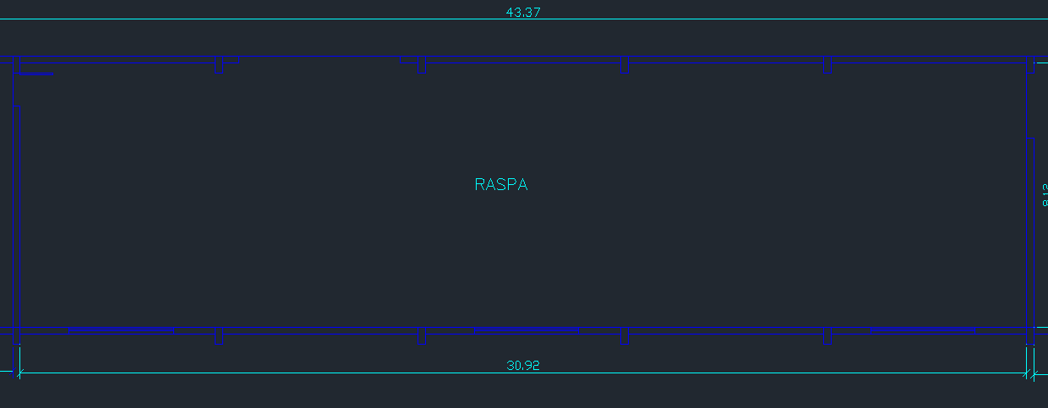
 |  | Verificação
DISTANCIA ENTRE LUMINARIAS EIXO X, X | 5.15 | CERTO
DISTANCIA ENTRE LUMINARIAS E EIXO X, X1 | 2.58 | CERTO
DISTANCIA ENTRE LUMINARIAS EIXO Y, Y | 4.06 | CERTO
DISTANCIA ENTRE LUMINARIAS E EIXO Y, Y1 | 2.03 | CERTO

POTENCIA PONTO DE ILUMINAÇÃO

TENSÃO DE ALIMENTAÇÃO (V) | 220
POTENCIA TOTAL DE ILUMINAÇÃO (VA) | 432.35
POTÊNCIA ADOTADO DO PONTO (VA) | 440 | ADOTADO VALOR DE 440 VA PARA TER MAIS MARGEM DE SEGURANÇA
POTENCIA DE ARRANJO (VA) | 5280
CORRENTE DE PROJETO (A) | 24.00

RECAPAGEM
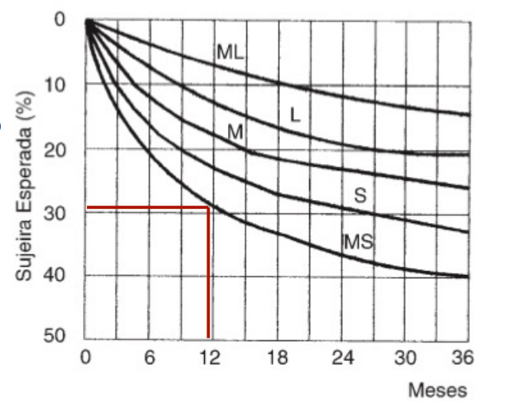
DADOS DO LOCAL

 | LOCAL | LARGURA L (m) | COMPRIMENTO C (m) | ÁREA (m²) | PERÍMETRO (m) | ALTURA DE MANUSEIO TRABALHO Hpp (m) | TETO | PAREDE | PISO | ALTURA TOTAL/PÉ-DIREITO Htp (m) | VELOCIDADE E PRECISÃO | REFLETANCIA DO FUNDO DA TAREFA | IDADE MÉDIA DOS TRABALHADORES | ALTURA MÍNIIMA | TIRANTE
 | RECAPAGEM 1 | 5 | 30.9 | 154.50 | 71.80 | 0.8 | ZINCO | CLARA | CONCRETO | 7 | IMPORTANTE | 40% | 41 ANOS | 4 | 1
 | RECAPAGEM 2 | 5.23 | 39.25 | 205.28 | 88.96
 | RECAPAGEM 3 | 27.95 | 43.37 | 1212.19 | 142.64
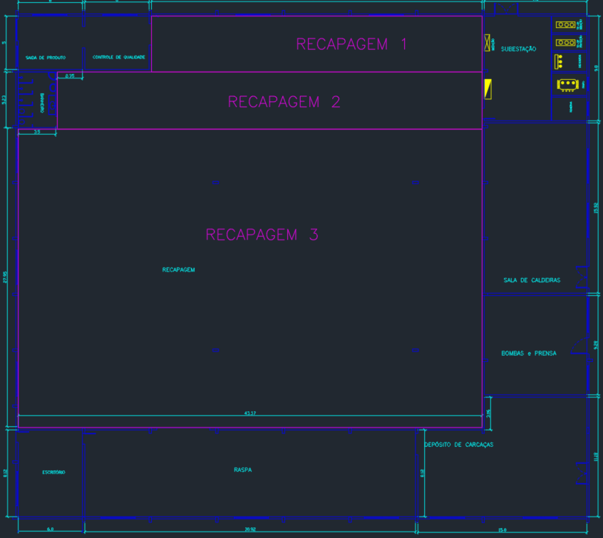

LUMINÁRIA

 |  |  |  |  |  |  |  |  | MODELO | HDK 472
 |  |  |  |  |  |  |  |  | FABRICANTE | PHILLIPS

LÂMPADA+REATOR

 |  |  | MODELO |  |  | MODELO
 |  |  | FABRICANTE |  |  | FABRICANTE

CAVIDADES
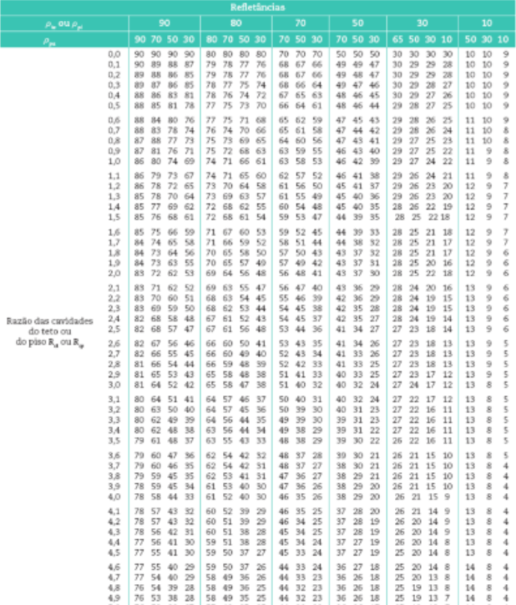
 |  |  |  |  |  |  |  | refletâncias |  |  | Refletâncias Efetivas tab 2.11 – Mamede
 | relação de cavidade |  |  |  | recinto | teto | piso | teto | piso | parede |  | 10%
 | K | Hlp | Htl | Hpp | Rcr | Rct | Rcp | ρte | ρpi | ρpa | ρcp | ρct(1) | para teto de 50% | para teto de 70%
 | 1.16 | 5.20 | 1.00 | 0.80 | 6.04 | 1.16 | 0.93 | 10% | 10% | 50% | 11.00 | 11.00 | 43 | 59
 | 1.08 | 5.20 | 1.00 | 0.80 | 5.63 | 1.08 | 0.87 |  |  |  | 11.00 | 11.00 | 43 | 59
 | 0.29 | 5.20 | 1.00 | 0.80 | 1.53 | 0.29 | 0.24 |  |  |  | 10.00 | 10.00 | 48 | 67

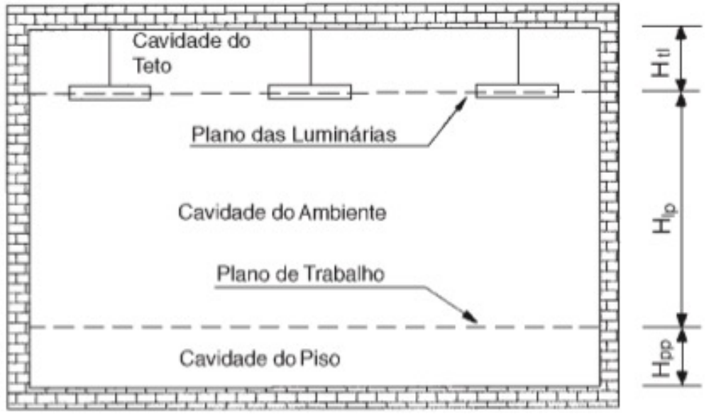

FATOR DE UTILIZAÇÃO
 |  |  |  |  |  |  | tab 2.12 – Mamede

Dados de Entrada | RECAPAGEM 1 |  |  | RECAPAGEM 2 |  |  | RECAPAGEM 3
 | Rcr=6 | Rcr=7 | 6.04 | Rcr=5 | Rcr=6 | 5.634 | Rcr=1 | Rcr=2 | 1.530
k 1 | 10 | 10 | 7.00 | 10 | 10 | 6 | 10 | 10 | 2
k 2 | 50 | 50 | 6.00 | 50 | 50 | 5 | 50 | 50 | 1
Fu 1 | 0.44 | 0.41 | 0.460 | 0.47 | 0.44 | 0.47 | 0.67 | 0.61 | 0.671
Fu 2 | 0.46 | 0.43 | 0.430 | 0.50 | 0.46 | 0.44 | 0.72 | 0.65 | 0.611
k encontrado | 11.000 | 11.000 | 6.041 | 11.000 | 11.000 | 5.634 | 11.000 | 11.000 | 1.530
denominador 1 | 40.000 | 40.000 | -1.000 | 40.000 | 40.000 | -1.000 | 40.000 | 40.000 | -1.000
denominador 2 | 1.000 | 1.000 | -0.041 | 39.000 | 39.000 | -0.634 | 39.000 | 39.000 | -0.530
numerador 1 | 0.020 | 0.020 | 0.030 | 0.030 | 0.020 | 0.030 | 0.050 | 0.040 | 0.060
FU calculado | 0.460 | 0.430 | 0.428 | 0.471 | 0.441 | 0.421 | 0.671 | 0.611 | 0.579

SUBESTAÇÃO
DADOS DO LOCAL
LOCAL | LARGURA L (m) | COMPRIMENTO C (m) | ALTURA DE MANUSEIO TRABALHO Hpp (m) | ALTURA TOTAL/PÉ-DIREITO Htp (m) | ALTURA UTIL/ ALTURA DE TRABALHO Hlp (m) | TETO | PAREDE | PISO | LAMPADA UTILIZADA
SUBESTAÇÃO | 9.6 | 9.8 | 0.8 | 7 | 6.2 | BRANCO | BRANCA | CONCRETO | MISTA

MÉTODO LUMENS

ILUMINAMENTO

CARACTERÍSTICAS DA TAREFA E DO OBSERVADOR ADOTADOS
IDADE | 41
VELOCIDADE E PRECISÃO | IMPORTANTE
REFLETANCIA NO FUNDO DA TAREFA | 40%
CALCULO DE PESO | 0
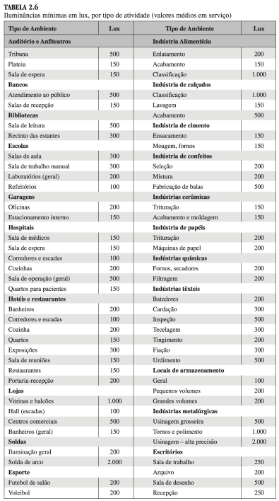
FAIXAS, ILUMINANCIAS E TIPO DE ATIVIDADE ADOTADOS
ADOTADA A FAIXA B | TAREFAS COM REQUISITOS VISUAIS LIMITADOS
ILUMINÂNCIAS (LUX) | 200

LUMINÁRIA ADOTADA

SUBESTAÇÃO NÃO PODE TER LUMINÁRIAS NO TETO, APENAS NAS PAREDES E FORA DAS CABINES DE TRANSFORMADORES - NECESSÁRIO QUE FOSSE ARANDELA ANTI-EXPLOSÃO

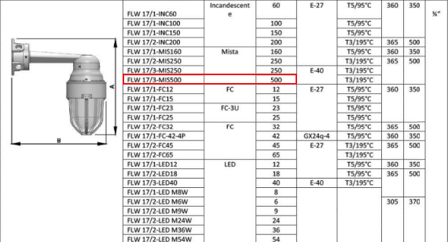
DADOS LUMINÁRIA
MODELO | FLW 17/3-MI5500
FABRICANTE | Comercial EX

LAMPADA E REATOR ADOTADOS
Podendo ser adotados lampadas de até 400 W, conforme a luminária adotada

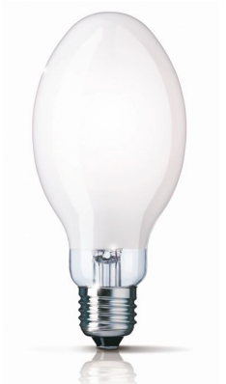
DADOS DA LAMPADA
MODELO | PEGO DOS PDFs disponibilizados
FABRICANTE
TIPO DE LAMPADA | MISTA |  |  | https://www.eletricasantaefigenia.com.br/lampada-mista-500w-/prod-10645297/
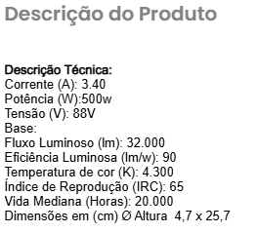
POTÊNCIA (W) | 500
FLUXO LUMINOSO (lumens) | 32000
NUMERO DE LAMPADAS POR LUMINARIA | 1

DADOS DO REATOR (não possui reator)
MODELO
FABRICANTE
PERDAS (W)
FATOR DE POTENCIA

De forma a calcular o fluxo luminoso se deve calcular o FATOR DE UTILIZAÇÃO e FATOR DE DEPRECIAÇÃO

FATOR DE UTILIZAÇÃO Fu
DEVE-SE SEGUIR A FORMULA ABAIXO

K | 0.78

VERIFICA NO LIVRO DO MAMEDE AS REFLETANCIAS

POR MEIO DO VALOR DE K, USA A TABELA PARA ACHAR CONHECENDO AS REFLENTACIAS MÉDIAS DO TETO Pte, DAs PAREDES Ppa, do PISO Ppi, VAI NA TABELA E PEGA OS VALORES

TETO | BRANCO
PAREDE | BRANCA
PISO | CONCRETO
Pte | 0.7
Ppa | 0.5
Ppi | 0.1
Fu | 0.19

Como o fator K está muito próximo de 0,80, será considerado 0,19 de Fu
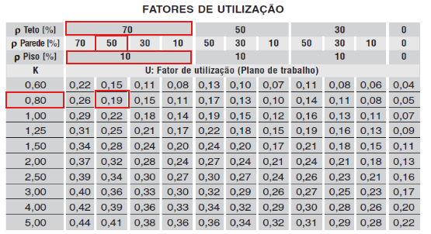

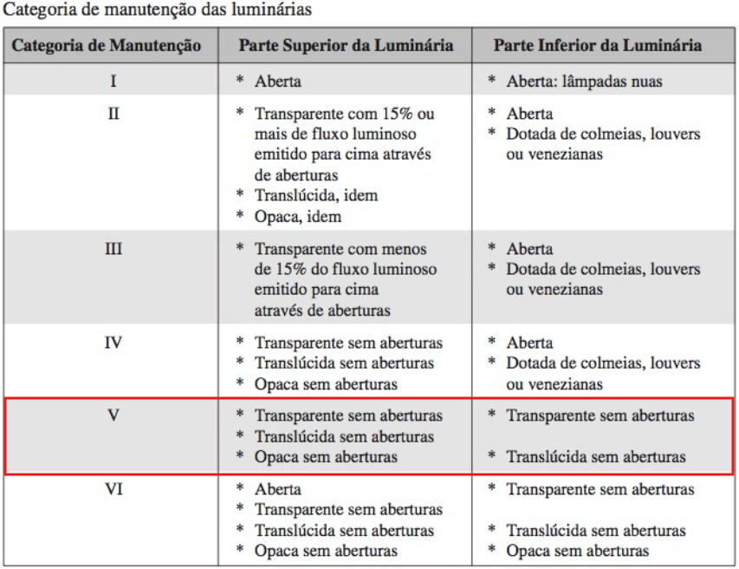
FATOR DE DEPRECIAÇÃO Fdl

PRECISA VERIFICAR A CATEGORIA DA MANUTENÇÃO, CONSIDERA UM AMBIENTE SUJO

CATEGORIA DE MANUTENÇÃO LUMINÁRIAS | V
CATEGORIA DO LOCAL | SUJO
VIDA MÉDIA LAMPADAS (h) | 20000
TEMPO DE MANUTENÇÃO (meses) | 23.810
Precisa calcular o tempo de manutenção das lampadas considera metade do tempo de vida média, 14 horas ligadas e por 30 dias

A PARTIR DO TEMPO DE MANUTENÇÃO SE USA O GRAFICO DE CATEGORIA I, com S de sujo
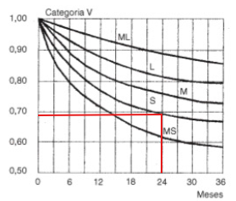

FATOR DE DEPRECIAÇÃO Fdl | 0.69

FLUXO TOTAL LUMINOSO
Wt (lm) | 143524.03

NUMERO DE LUMINARIAS

Nlu | 4.49
Sempre arredonda Nlu para valor inteiro e acima
Nlu>= | 4
Nlu>= | 5
MELHOR ADOTAR O VALOR DE NLU DE 5 PARA MELHOR DISTRIBUIÇÃO

 |  | Usa o valor de catalogo de rendimento luminoso

DISTRIBUIÇÃO/DISPOSIÇÃO DE LUMINÁRIAS

POSICIONAR NO ESPAÇO ESSAS 5 LUMINARIAS

LUMINARIAS POSICIONADAS EIXO X | 2
LUMINARIAS POSICIONADAS EIXO Y | 3

 |  | Verificação
COMPRIMENTO DO COMODO | 9.6
LARGURA DO COMODO | 9.28
X1 | 4.9 | CERTO
Y1 | 3.20 | CERTO
1,5xHpl | 9.3

DISTANCIA ENTRE LUMINARIAS EIXO X, X | 4.8 | A DISTANCIA DE X1 É MUITA COISA, USA COMO X
DISTANCIA ENTRE LUMINARIAS E EIXO X, X1 | 2.4
DISTANCIA ENTRE LUMINARIAS EIXO Y, Y | 3.20 | A DISTANCIA DE Y1 É MUITA COISA, USA COMO Y
DISTANCIA ENTRE LUMINARIAS E EIXO Y, Y1 | 1.60 | por ter duas bordas de eixo Y entre luminarias pode dividir por 2

 |  | Verificação
DISTANCIA ENTRE LUMINARIAS EIXO X, X | 4.8 | CERTO
DISTANCIA ENTRE LUMINARIAS E EIXO X, X1 | 2.4 | CERTO
DISTANCIA ENTRE LUMINARIAS EIXO Y, Y | 3.20 | CERTO
DISTANCIA ENTRE LUMINARIAS E EIXO Y, Y1 | 1.60 | CERTO

POTENCIA PONTO DE ILUMINAÇÃO

TENSÃO DE ALIMENTAÇÃO (V) | 220
POTENCIA TOTAL DE ILUMINAÇÃO (VA) | #DIV/0!
POTÊNCIA ADOTADO DO PONTO (VA) | 440 | ADOTADO VALOR DE 440 VA PARA TER MAIS MARGEM DE SEGURANÇA
POTENCIA DE ARRANJO (VA) | 2200
CORRENTE DE PROJETO (A) | 10.00

